DASHBOARD
PASAJEROS PAGOS POR ESTACIÓN
LINEA TREN DE LA COSTA
COMISION NACIONAL DE REGULACION DEL TRANSPORTE/GERENCIA DE FISCALIZACION DE GESTION FERROVIARIA - ARGENTINA
 | ÚLTIMA ACTUALIZACIÓN: | 2026-09-08

 | Pasajeros Pagos | Variación % Año anterior
Enero | 117,577
Febrero | 111,675
Marzo | 128,586
Abril | 131,283
Mayo | 174,970
Junio | 126,452
Julio | 135,787
Agosto | 139,108
Septiembre | 138,087
Octubre | 139,859
Noviembre | 139,331
Diciembre | 138,795
Enero | 146,060 | 24.2%
Febrero | 117,259 | 5.0%
Marzo | 220,369 | 71.4%
Abril | 50,138 | -61.8%
Mayo | 39,429 | -77.5%
Junio | 134,662 | 6.5%
Julio | 93,203 | -31.4%
Agosto | 108,587 | -21.9%
 |  |  |  | Pasajeros Pagos | Variación % Año anterior
 |  |  | 2025 | 1,621,510
 |  |  | Enero | 117,577
 |  |  | Febrero | 111,675
 |  |  | Marzo | 128,586
 |  |  | Abril | 131,283
 |  |  | Mayo | 174,970
 |  |  | Junio | 126,452
 |  |  | Julio | 135,787
 |  |  | Agosto | 139,108
 |  |  | Septiembre | 138,087
 |  |  | Octubre | 139,859
 |  |  | Noviembre | 139,331
 |  |  | Diciembre | 138,795
 |  |  | 2026 | 909,707 | -43.9%
 |  |  | Enero | 146,060 | 24.2%
 |  |  | Febrero | 117,259 | 5.0%
 |  |  | Marzo | 220,369 | 71.4%
 |  |  | Abril | 50,138 | -61.8%
 |  |  | Mayo | 39,429 | -77.5%
 |  |  | Junio | 134,662 | 6.5%
 |  |  | Julio | 93,203 | -31.4%
 |  |  | Agosto | 108,587 | -21.9%

Est. x Ramal + Datos
LINEA TREN DE LA COSTA
ESTACIONES

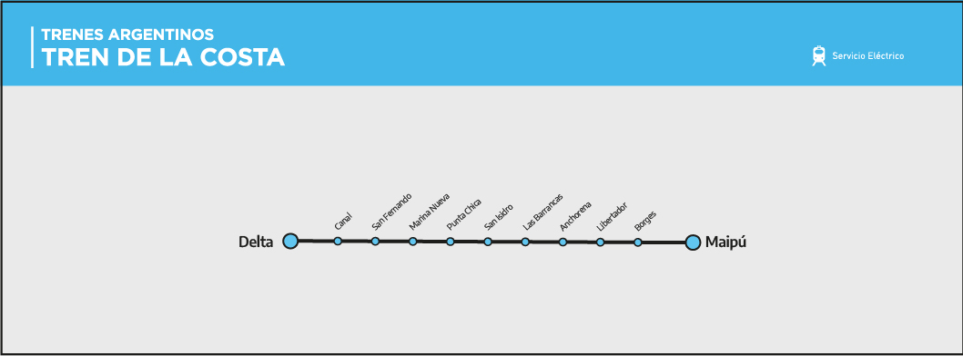
Nº | Progresiva | Estación | Denominación | Partido | Longitud | Latitud
1 | 0.000 | Maipú | Estación | Vicente López | -58.4878 | -34.5131
2 | 0.700 | Borges | Estación | Vicente López | -58.4847 | -34.5081
3 | 1.400 | Libertador | Estación | Vicente López | -58.4821 | -34.5024
4 | 2.900 | Juan Anchorena | Estación | San Isidro | -58.4811 | -34.4889
5 | 5.200 | Las Barrancas | Estación | San Isidro | -58.4933 | -34.4722
6 | 6.800 | San Isidro R | Estación | San Isidro | -58.5081 | -34.4653
7 | 9.000 | Punta Chica | Estación | San Isidro | -58.5239 | -34.4503
8 | 10.600 | Marina Nueva | Estación | San Fernando | -58.5392 | -34.4444
9 | 12.200 | San Fernando R | Estación | San Fernando | -58.5539 | -34.4375
10 | 13.400 | Canal San Fernando | Estación | Tigre | -58.5628 | -34.4300
11 | 15.300 | Delta | Estación | Tigre | -58.5758 | -34.4189

